原系统操作图
责任险： | http://jsdwib.com:8080/
 | admin
 | dongwu0803
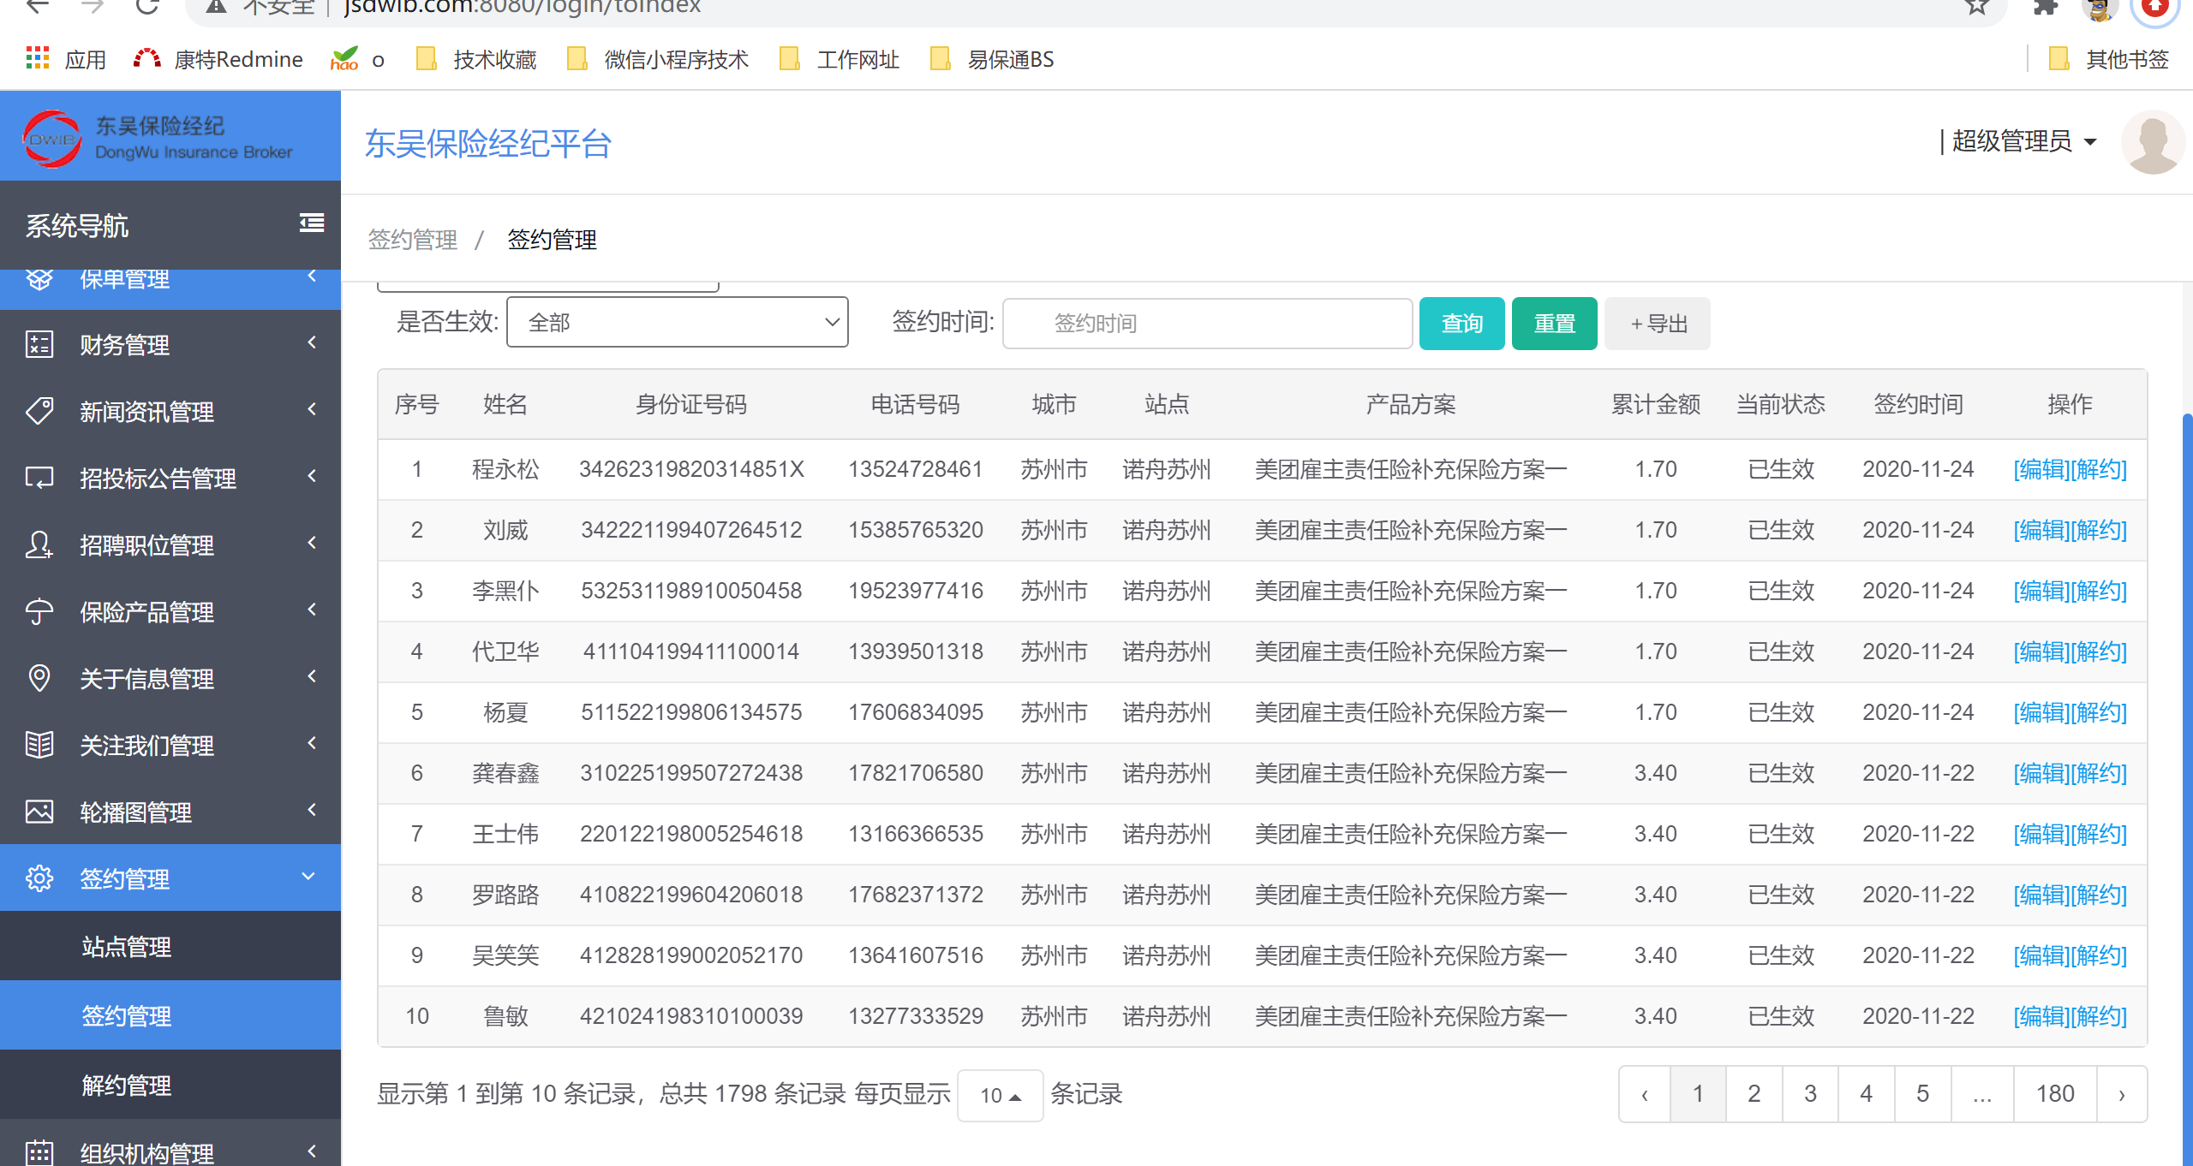

旅游意外险：
 | 王蕊:
 | http://www.jsdwib.com

 | 王蕊:
 | 用户名：testa

 | 王蕊:
 | 密码：test@202288
